目录
序号 | 目录 | 链接
1 | Background | Link
2 | ASimpleExample | Link
3 | 50EFTOption | Link
4 | BinomialVSBS | Link
5 | HistoricalVolatility | Link
6 | ImpliedVolatility | Link
期权：
如何使用Excel 计算
上证50ETF期权的
“隐含波动率”
7 | 50ETFImpliedVolatility | Link

Background
Back
 | Background Information

 | Black–Scholes–Merton model 20世界最伟大的金融公式





Fisher Black
Robert C Merton
Myron Scholes

 | 布莱克和斯克尔在1973年在《期权定价和公司债》发文，该文根据1966年至1969年间期权交易
 | 数据进行分析，给出了期权定价公式。

 | 后来，斯科尔斯和默顿又进一步发展了这一个方程，为包括股票、债券、货币、商品在内的新兴
 | 衍生品市场的各种亿市场价格变动的衍生金融工具的合理定价奠定了基础。

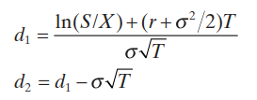

 | S：表示股票当前的价格
 | X：表示期权的执行价格
 | T：表示行权价格距离现在到期日
 | N：表示正态分布
 | б：表示波动率

 | B-S模型有7个重要的假设
 | 1、股票价格行为服从对数正态分布模式；
 | 2、在期权有效期内，无风险利率和金融资产收益变量是恒定的；
 | 3、市场无摩擦，即不存在税收和交易成本，所有证券完全可分割；
 | 4、金融资产在期权有效期内无红利及其它所得(该假设后被放弃)；
 | 5、该期权是欧式期权，即在期权到期前不可实施。
 | 6、不存在无风险套利机会；
 | 7、证券交易是持续的；

ASimpleExample
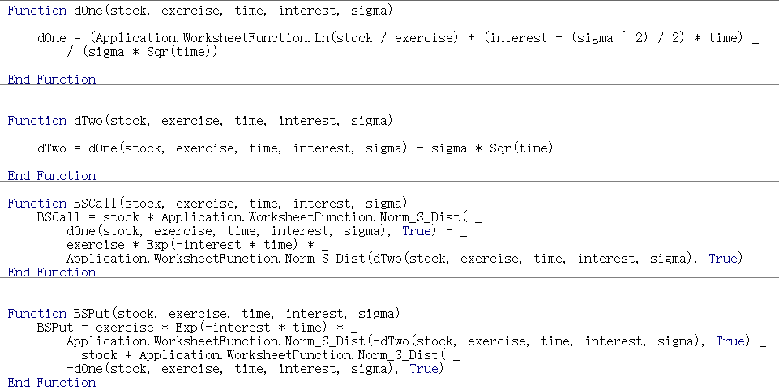
Back
 | 一个简单的案例 (用Excel公式或者VBA）

 | 股票目前价格 | 50
 | 执行价格 | 45
 | 无风险利率 | 4%
 | 期权到期时间 | 0.75
 | 股票波动率 | 30%

 | d1 | 0.6509 | =(LN(S/X)+(rate+(Sigma^2)/2)*T)/(Sigma*SQRT(T))
 | d2 | 0.3911 | =C18-Sigma*SQRT(T)

 | N(d1) | 0.7424466349 | =NORM.S.DIST(C18,TRUE)
 | N(d2) | 0.65213799122 | =NORM.S.DIST(C19,TRUE)

 | Call Price | 8.6434337071 | =S*C21-X*EXP(-rate*T)*C22
 | Put Price | 2.3134827168 | =C24+X*EXP(-rate*T)-S

 | Stock Price | 8.6434337071 | 内在价值
 | 5 | 0.0000 | 0 | 0.000000000000000016
 | 10 | 0.0000 | 0 | 0.000000006272451225
 | 15 | 0.0000 | 0 | 0.000028392918447725
 | 20 | 0.0029 | 0 | 0.002853760239515876
 | 25 | 0.0484 | 0 | 0.048405224028071790
 | 30 | 0.3101 | 0 | 0.310051549383445500
 | 35 | 1.1077 | 0 | 1.107685559891464800
 | 40 | 2.7319 | 0 | 2.731863083450291000
 | 45 | 5.2777 | 0 | 5.277672521047162000
 | 50 | 8.6434 | 5 | 3.643433707115662000
 | 55 | 12.6307 | 10 | 2.630730980450600500
 | 60 | 17.0378 | 15 | 2.037833435617187700
 | 65 | 21.7056 | 20 | 1.705621303373071400
 | 70 | 26.5256 | 25 | 1.525589687810622800
 | 75 | 31.4304 | 30 | 1.430439448391141000
 | 80 | 36.3811 | 35 | 1.381069196126972500
 | 85 | 41.3558 | 40 | 1.355789404586438700

 | CallPriceWithVBA | 8.6434337071
 | PutPriceWithVBA | 2.3134827168

BinomialVSBS
Back
 | 二叉树 VS BS Model

 | 证券代码： | 510050
 | 名称： | 50ETF
 | 当前价格： | 2.3650
 | 到期时间： | 2022-12-28 |  | 到期月份的第四个星期三（遇法定节假日顺延）
 | 今日日期： | 2022-10-28
 | 剩余天数： | 61
 | 期权合约代码： | 510050C2212M03100
 | 合约简称： | 50ETF购12月3100
 | 波动率： | 0.3077
 | 行权价格： | 3.10

 |  | 起始日 | 到期日 | 天数 | 利率
 | Shibor 1M | 2022-10-28 | 2022-11-28 | 31 | 1.6750%
 | Shibor 2M | 2022-10-28 | 2023-01-28 | 92 | 1.7430%
 | 61天无风险利率 |  |  | 61 | 1.7084%

 | BS计算的Call价格 | 0.0020284123942

 | 二叉树计算的Call价格 | 0.002005265776
 | n | 200
 | t | 0.00083561643836 | =(61/365)/C23
 | R | 100.001% | =EXP(F18*C24)
 | U | 1.0089343688 | =EXP(C12*SQRT(C24))
 | D | 0.99114474734 | =EXP(-C12*SQRT(C24))
 | r | 0.001% | =C25-1
 | u | 0.008934368755 | =C26-1
 | d | -0.0088552526623 | =C27-1

 | n | 二叉树定价 | BS定价
 |  | 0.002005265776 | 0.0020284123942
 | 5 | 0.0009446906384 | 0.0020284123942
 | 10 | 0.0016885395543 | 0.0020284123942
 | 15 | 0.0018772165677 | 0.0020284123942
 | 20 | 0.0018309893247 | 0.0020284123942
 | 25 | 0.0018113822323 | 0.0020284123942
 | 30 | 0.0018349683309 | 0.0020284123942
 | 35 | 0.0018801295295 | 0.0020284123942
 | 40 | 0.0019273231351 | 0.0020284123942
 | 45 | 0.0019644688641 | 0.0020284123942
 | 50 | 0.0019855684018 | 0.0020284123942
 | 55 | 0.0019886207447 | 0.0020284123942
 | 60 | 0.001973998891 | 0.0020284123942
 | 65 | 0.001943360793 | 0.0020284123942
 | 70 | 0.0018990143403 | 0.0020284123942
 | 75 | 0.0019696019788 | 0.0020284123942
 | 80 | 0.0020004506203 | 0.0020284123942
 | 85 | 0.0019996337987 | 0.0020284123942
 | 90 | 0.0019739613822 | 0.0020284123942
 | 95 | 0.0019381949912 | 0.0020284123942
 | 100 | 0.0019931294733 | 0.0020284123942
 | 105 | 0.0020089584009 | 0.0020284123942
 | 110 | 0.0019945310114 | 0.0020284123942
 | 115 | 0.0019570154812 | 0.0020284123942
 | 120 | 0.0019954622668 | 0.0020284123942
 | 125 | 0.0020121122494 | 0.0020284123942
 | 130 | 0.0019982286774 | 0.0020284123942
 | 135 | 0.0019616815496 | 0.0020284123942
 | 140 | 0.0020055478779 | 0.0020284123942
 | 145 | 0.0020132505864 | 0.0020284123942
 | 150 | 0.0019929480069 | 0.0020284123942
 | 155 | 0.0019889616788 | 0.0020284123942
 | 160 | 0.002014582735 | 0.0020284123942
 | 165 | 0.0020088391163 | 0.0020284123942
 | 170 | 0.0019788143127 | 0.0020284123942
 | 175 | 0.0020097965771 | 0.0020284123942
 | 180 | 0.0020157341073 | 0.0020284123942
 | 185 | 0.0019954173424 | 0.0020284123942
 | 190 | 0.0020032694753 | 0.0020284123942
 | 195 | 0.0020179816941 | 0.0020284123942
 | 200 | 0.002005265776 | 0.0020284123942

ImpliedVolatility
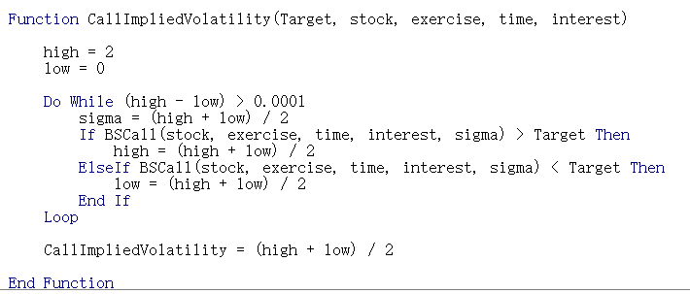
Back
 | 期权隐含波动率

 | 历史波动率
 | 强调使用过去一段时间的历史数据作为基础，统计得到资产在过去一点时间的波动率情况

 | 隐含波动率
 | 不同于历史波动率法，忽略历史价格信息，而更看重目前市场价格信息反馈的波动率信息。
 | 如果说历史波动率法是回顾历史，隐含波动率则是通过现实展望未来。

 | 在了解隐含波动率的计算方式之前，需要了解波动率与期权价格的关系

 | 股票价格 | 45
 | 执行价格 | 50
 | 期权到期时间 | 1.00
 | 无风险利率 | 8%
 | 资产波动率 | 30%

 | BS看涨期权价格 | 4.8758507999

 | 波动率 | BS期权价格
 |  | 4.875851
 | 15.00% | 2.185757 | 15%
 | 16.00% | 2.364614 | 16%
 | 17.00% | 2.543681 | 17%
 | 18.00% | 2.722908 | 18%
 | 19.00% | 2.902252 | 19%
 | 20.00% | 3.081680 | 20%
 | 21.00% | 3.261163 | 21%
 | 22.00% | 3.440676 | 22%
 | 23.00% | 3.620199 | 23%
 | 24.00% | 3.799714 | 24%
 | 25.00% | 3.979205 | 25%
 | 26.00% | 4.158658 | 26%
 | 27.00% | 4.338060 | 27%

 | 期权价格随着波动率的增大而增大，函数呈现单调递增的趋势。

 | 由于上述波动率与期权价格单调递增的特性，我们可以使用“二分法”（Bisection Method）的方式来求解隐含波动率的近似值。

